画面部品情報（オンエア管理登録画面（OnAirKanri
Java課題(2023下期） |  |  | 画面ID | 画面名 |  |  |  | 作成日 | 作成者 | 更新日 | 更新者
 |  |  | OnAirKanri | オンエア管理登録画面 |  |  |  | 2023-09-24 | DF福田 | 2024-01-26 | DF福田

 | 1.【画面イメージ】

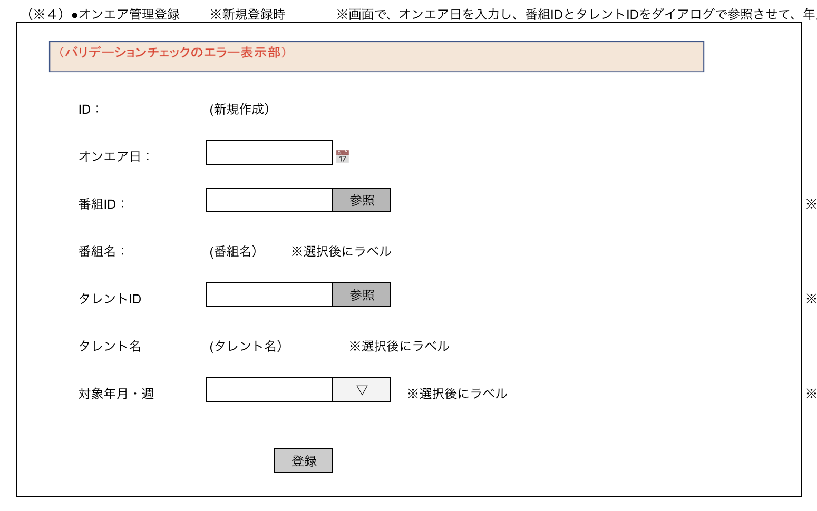
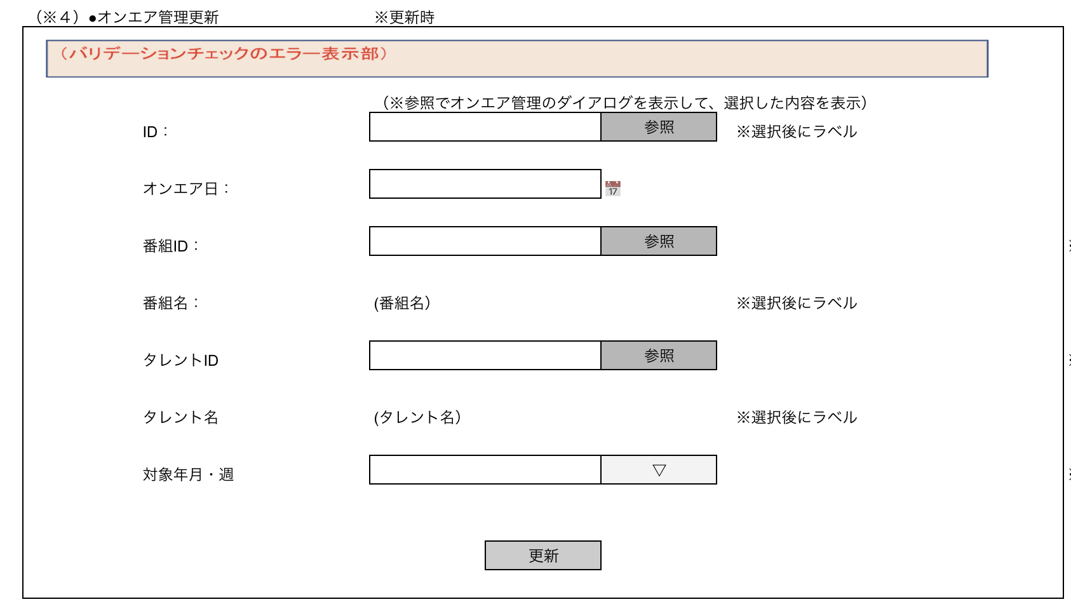
 | （登録時） |  |  |  |  | （更新時）

 | 2.【機能概要】
 | ・オンエア管理情報を登録・更新する画面。 ・ID（更新時のみ）、番組ID、タレントIDは参照ボタンで、各項目ごとのダイアログを表示させ、内容を画面へ設定し、定義が変更がある場合は修正する。 ※画面で、オンエア日を入力し、番組IDとタレントIDをダイアログで参照させて、年月と週を入力させて、土台のデータを登録させる。

 | 3.【前の画面より受け取ったパラメータ】
 | パラメータ名 | データ型 | 桁数
 | モード | 文字列 | 1桁 (前画面がメニューの場合、「1」（新規登録モード）、 それ以外の場合は、「2」（更新モード）)
 | ID | 文字列 | 8桁

 | 3.【イベント情報】
 | イベント名 | 処理概要
 | 初期表示時 | 新規登録時、更新時ともに、画面を全て空白で設定し、前から渡されたモードによって、ボタンの制御などを切り分ける。 モード＝１の場合、登録モードで表示する。各入力フォームは空白設定。 モード＝２の場合、IDをキーとして、オンエア管理参照検索を行い、検索結果を画面へ設定する。
 | ID変更時（更新モード時のみ発生） | IDに紐づく、オンエア管理情報を取得して、画面へ設定する。
 | 番組ID： 参照ボタンクリック時 | 画面「番組参照ダイアログ」を開く。
 | タレントID： 参照ボタンクリック時 | 画面「タレント参照ダイアログ」を開く。
 | 登録ボタンクリック時 | クリック時に、画面の内容をテーブル「オンエア管理テーブル」へ新規登録処理を行う。登録後はメインメニューへ遷移する。
 | 更新ボタンクリック時 | クリック時に、画面の内容をテーブル「オンエア管理テーブル」へ更新処理を行う。更新後はメインメニューへ遷移する。

 | 4.【フォーム情報】 |  |  |  | 5.【DB情報】
 | （バリデーションチェックのエラー表示部） |  |  |  | （バリデーションチェックのエラー表示部）
 | 項目名 | 部品 | 備考 |  | 取得元テーブル | 取得列 | データ型 | 桁数 | 備考
 | バリデーションチェックエラー結果 | lable | エラーが発生した場合に、表示させる領域とする。 （バリデーション、サーバーエラーなど）

 |  |  |  |  | 登録時・更新時
 | 項目名 | 部品 | 備考 |  | 取得元テーブル | 取得列 | データ型 | 桁数 | 備考
 | ID | lable | 新規登録時は、「（新規登録）」を設定。 更新時は、参照時に選択されたIDを設定する。 |  | オンエア管理テーブル | ID | 文字列 | ８桁 | 新規登録時は、最新のID＋１、更新時は、パラメータのものを使用する。
 | 参照ボタン | ボタン | 更新時のみ表示 画面「年月週管理ダイアログ」を開き、選択した内容を、IDへ設定する
 | オンエア日 | lable | カレンダーアイコンで選択された「オンエア日」を設定する。 |  | オンエア管理テーブル | オンエア日 | datetime |  | 形式「yyyy-mm-dd hh:mm:ss」 （例）2023-04-18 11:50:00
 | カレンダーアイコン | DateTimePicker | カレンダーのモーダルを表示する 選択時に、選択した内容を「オンエア日」へ設定する。
 | 番組ID | lable | 参照時に選択された番組IDを設定する。 |  | オンエア管理テーブル | 番組ID | 文字列 | ８桁
 | 参照ボタン | ボタン | 画面「番組参照ダイアログ」を開き、選択した内容を、番組IDと番組名へ設定する。
 | 番組名 | lable | 参照時に選択された番組名を設定する。
 | タレントID | lable | 参照時に選択されたタレントIDを設定する。 |  | オンエア管理テーブル | タレントID | 文字列 | ８桁
 | 参照ボタン | ボタン | 画面「タレント参照ダイアログ」を開き、選択した内容を、タレントIDとタレント名へ設定する。
 | タレント名 | lable | 参照時に選択されたタレント名を設定する。
 | 対象年月・週 | プルダウン | 初期表示時： 初期表示時（年月週管理マスタ）に、列「年月」と列「週」を取得し、形式「(年月の年）年 ＋（年月の月）月＋（週）週目」で表示する。 更新時：登録・更新時（オンエア管理テーブル）へ登録・更新する。 |  | （初期表示） 年月週管理マスタ 年月週管理マスタ | 年月 週 | 数値 数値 | 6桁 1桁 | 登録・更新時に、選択時に、年月と週に分けたものをパラメータとする。
 |  |  |  |  | （登録・更新時） オンエア管理テーブル オンエア管理テーブル | 年月 週 | 数値 数値 | 6桁 1桁 | 登録・更新時に、選択時に、年月と週に分けたものをパラメータとする。
 | 登録ボタン | ボタン | 新規登録時のみ表示： メインメニューからの遷移または、当画面の更新モード画面からの遷移時のみ表示。 クリック時に、画面の内容をテーブル「オンエア管理テーブル」へ新規登録処理を行う。
 | 更新ボタン | ボタン | 更新時のみ表示： 当画面の新規登録モード画面からの遷移時のみ表示。 クリック時に、画面の内容をテーブル「オンエア管理テーブル」へ更新処理を行う。

ビジネスルール
Java課題(2023下期） |  |  | 画面ID | 画面名 | 作成日 | 作成者 | 更新日 | 更新者
 |  |  | OnAirKanri | オンエア管理登録画面 | 2023-09-24 | DF福田 | 2024-01-26 | DF福田

 | 1. 処理一覧
 | No | イベント名 | 処理概要
 | 1 | 初期表示時 | 新規登録時、更新時ともに、画面を全て空白で設定し、前から渡されたモードによって、ボタンの制御などを切り分ける。 モード＝１の場合、登録モードで表示する。各入力フォームは空白設定。 モード＝２の場合、IDをキーとして、オンエア管理参照検索を行い、検索結果を画面へ設定する。
 | 2 | ID変更時 | IDに紐づく、オンエア管理情報を取得して、画面へ設定する。
 | 3 | 更新リンクボタンクリック時 | 当画面の更新モードに切り替える。
 | 4 | 新規作成リンクボタンクリック時 | 当画面の新規登録モードに切り替える。
 | 5 | 番組ID： 参照ボタンクリック時 | 画面「番組参照ダイアログ」を開く。
 | 6 | タレントID： 参照ボタンクリック時 | 画面「タレント参照ダイアログ」を開く。
 | 7 | 登録ボタンクリック時 | クリック時に、画面の内容をテーブル「オンエア管理テーブル」へ新規登録処理を行う。登録後はメインメニューへ遷移する。
 | 8 | 更新ボタンクリック時 | クリック時に、画面の内容をテーブル「オンエア管理テーブル」へ更新処理を行う。更新後はメインメニューへ遷移する。

 | 2. 処理詳細

 | 2.1 初期表示時

 | 2-1-1. 画面の全項目を初期化させた状態で表示する。

 | 2-1-2. 対象年月・週を設定するために、API「年月週管理マスタ検索BFF」を呼び出す（API情報は別ブック_API一覧を参照)

 | 2-1-3. 【2-1-2】の呼び出し後に、以下の内容で設定する。
 |  | ・レスポンス.年月 と レスポンス.週の内容を行数分、対象年月・週のプルダウンに設定する。（初期表示時は空白を選択させる）
 |  | ※内部変数の番組ジャンル情報リストに、レスポンスの行数分に順序とジャンルを設定する。
 | （例） | 年月 | 週
 |  | 202303 | 5
 |  | 202304 | 1
 |  | 202304 | 2
 |  | 202304 | 3
 |  | 202304 | 4
 |  | 202304 | 5

 | 2-1-4. パラメータ.モード = 1（新規登録モード）の場合、以下の設定を行う。
 |  | ・番組IDの内容として「（新規登録）」を表示する。
 |  | ・「登録」ボタンを表示する。

 | 2-1-5. パラメータ.モード = 2（更新モード）の場合、以下の設定を行う。
 |  | ・「参照」ボタンを表示する。
 |  | ・「更新」ボタンを表示する。
 |  | ・API「オンエア管理参照検索BFF」を呼び出す（API情報は別ブック_API一覧を参照)
 |  | （キー：パラメータ.ID、''）
 |  | → 上記の結果を画面へ設定する。

 | 2.2 ID変更時（更新モード時のみ発生）
 |  | 2-2-1. 現在の内容から別の内容に変更時に、API「オンエア管理情報BFF」を呼び出す（API情報は別ブック_API一覧を参照)
 |  | ⇒ パラメータは、画面.IDを設定する。

 |  | 2-2-2. 【2-2-1】で取得した内容がある場合は、別シート「画面部品情報（オンエア管理登録画面（OnAirKanri」の「登録時・更新時」に応じて、各画面項目へ設定する。

 | 2-3.更新リンクボタンクリック時

 | 2-3-1. mode = 2（更新モード）を渡して、当画面を再表示させる。

 | 2-4.新規作成リンクボタンクリック時

 | 2-4-1. mode = 1（新規登録モード）を渡して、当画面を再表示させる。

 | 2-5.番組ID：参照ボタンクリック時

 | 2-5-1. 画面「番組参照ダイアログ」を開く。

 | 2-6.タレントID：参照ボタンクリック時

登録時のバリデーションチェックは後程検討する。
 | 2-6-1. 画面「タレント参照ダイアログ」を開く。

 | 2-7.登録ボタンクリック時

 | 2-7-1. API「オンエア管理登録・更新BFF」を呼び出す（API情報は別ブック_API一覧を参照)
 | ⇒ パラメータは、画面上の項目を全て設定する。
 |  | 【オンエア管理テーブルDTO】
 |  | ID | ⇒ '00000000'
 |  | オンエア日 | ⇒ 画面.オンエア日
 |  | 番組ID | ⇒ 画面.番組ID
 |  | タレントID | ⇒ 画面.タレントID
 |  | 対象年月 | ⇒ 画面.選択した対象年月・週の対象年月
 |  | 対象週 | ⇒ 画面.選択した対象年月・週の対象週
 |  | 論理削除フラグ | ⇒ '0'
 |  | 登録日付 | ⇒ システム日付
 |  | 更新日 | ⇒ システム日付

 | 2-7-2. 【2-7-1】において、オンエア管理テーブルDTOの内容が設定されている場合、正しく登録されたと見なし、画面「メインメニュー」へ遷移する。

 | 2-7-3. 【2-7-1】において、オンエア管理テーブルDTOの内容が設定されていない場合、登録が不正だったため、当画面でエラーを表示させる。
更新時のバリデーションチェックは後程検討する。
 | 2-8.更新ボタンクリック時

 | 2-8-1. API「オンエア管理登録・更新BFF」を呼び出す（API情報は別ブック_API一覧を参照)
 | ⇒ パラメータは、以下の内容で設定する。
 |  | 【オンエア管理テーブルDTO】
 |  | ID | ⇒ 画面.ID
 |  | オンエア日 | ⇒ 画面.オンエア日
 |  | 番組ID | ⇒ 画面.番組ID
 |  | タレントID | ⇒ 画面.タレントID
 |  | 対象年月 | ⇒ 画面.選択した対象年月・週の対象年月
 |  | 対象週 | ⇒ 画面.選択した対象年月・週の対象週
 |  | 論理削除フラグ | ⇒ 初期表示時に取得した論理削除フラグ
 |  | 登録日付 | ⇒ 初期表示時に取得した登録日付
 |  | 更新日 | ⇒ システム日付

 | 2-8-2. 【2-8-1】において、オンエア管理テーブルDTOの内容が設定されている場合、正しく更新されたと見なし、画面「メインメニュー」へ遷移する。

 | 2-8-3. 【2-8-1】において、オンエア管理テーブルDTOの内容が設定されていない場合、更新が不正だったため、当画面でエラーを表示させる。

